TC-28
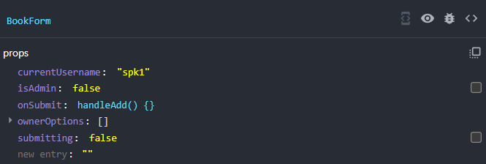
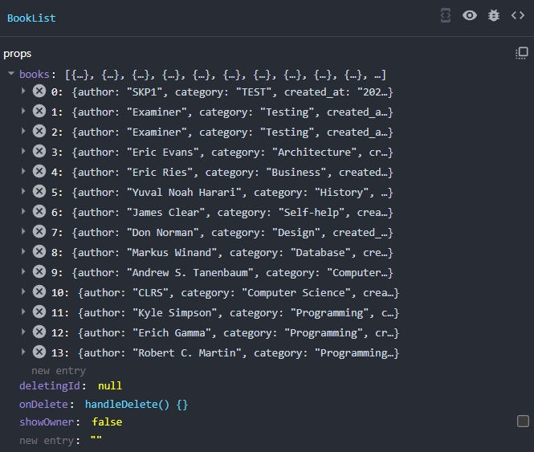
TC ID | Module | UC | Title | Type | Priority | Actor | Precondition | Test Steps | Expected Result | API / Tool | Status | Actual Result | Tester | Last Date Test | Note
TC-28 | Frontend | UC-04 | แยก Component BookForm / BookList (props) | UI | Low | — | ดูโค้ดหรือ React DevTools | 1. ตรวจว่า App/LibraryPage ส่ง props ไป BookForm และ BookList | แยก component และส่งข้อมูลผ่าน props | Frontend structure | Pass | ตามคาด | RAM | 2026-07-28

